Инструкция
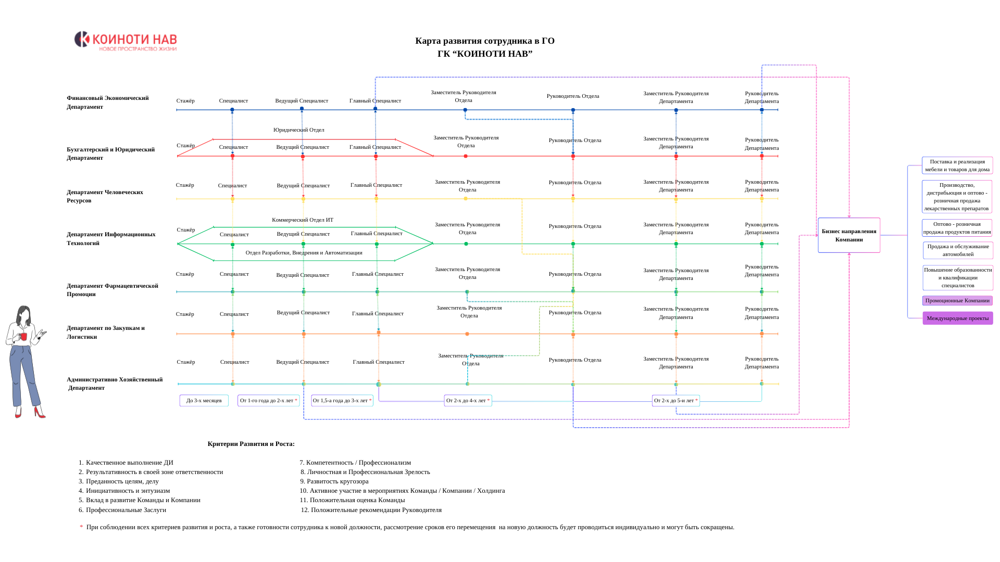
Инструкция по применению и заполнению Матрицы Компетенций
1. Общие положения
Матрица Компетенций (МК) - инструмент управления качеством человеческого капитала, направленный на развитие сотрудников и рост их потенциала в Компании
1.1. МК представляет собой таблицу (электронную форму), содержащую: • перечень компетенций (знания, умения, навыки - ЗУН), необходимых для конкретной должности или роли • список сотрудников, занимающих данные должности • уровень развития каждой компетенции у конкретного сотрудника

1.2. Важный принцип работы с МК
* Описание компетенций в МК едино для всей компании * По Департаментам меняются только минимумы и КК

1.3. Логика описания компетенций по грейдам
Описание компетенций в МК строится по единой логике роста уровня зрелости сотрудника. Каждый грейд отражает масштаб ответственности, влияния и ожидаемого результата: * Стажёр - осваивает, учится, привыкает, понимает * Специалист - выполняет, обеспечивает, отвечает, применяет * Ведущий Специалист - координирует, улучшает, влияет, помогает другим * Главный Специалист - формирует, задаёт стандарт, развивает, обеспечивает устойчивость Такой подход обеспечивает единый стиль описания компетенций и последовательную логику профессионального роста сотрудника

1.4. Архитектура МК по департаментам
МК имеет единую корпоративную основу, однако в разрезе Департаментов формируется с учётом специфики функций, задач и профиля деятельности каждого направления. Это означает, что описание компетенций и логика уровней остаются едиными для всей Компании, а различия между Департаментами отражаются через: • профиль матрицы • минимально необходимые значения по компетенциям • критические компетенции (КК) В рамках действующей архитектуры МК по департаментам используются следующие профильные акценты: • ФЭД - аналитика и контроль • ДФП - фарм-экспертиза и рыночное развитие • БЮД - точность, правовая корректность и процессная дисциплина • АХД - устойчивость инфраструктуры • ДЗЛ - точность процессов и регуляторка • ДИТ - системность и инженерное мышление • ДЧР - влияние на людей и зрелость Такой подход позволяет сохранить единый стандарт оценки по всей компании, при этом учитывая функциональную специфику каждого Департамента.

2. Цели применения МК
2.1. Определение уровня на основе компетенций
Объективное определение текущего профессионального уровня сотрудника на основе сформированных и проявляемых им компетенций
Оценка строится на поведенческих индикаторах и уровне владения ЗУН

2.2. Связь Матрицы с ККРС - построение карьерного пути
МК является одним из инструментов реализации процесса ККРС и используется для определения готовности сотрудника к переходу на следующий уровень (грейд) или должность
Формирование прозрачной системы требований к каждому уровню развития, определение направлений дальнейшего профессионального и карьерного роста сотрудника, а также поддержка основы ПИР, стимулирования self-развития и активного участия в инициативах и мероприятиях AtS
Переход между уровнями осуществляется в рамках ККРС также и на основании результатов оценки по МК, при подтверждении соответствия установленным требованиям к целевому уровню

2.3. Структра значений
МК - оценивает уровень развития компетенций сотрудника Грейдинг - определяет уровень зрелости и масштаб роли ККРС - показывает возможные траектории карьерного роста

2.4. Фокусная оценка сотрудников
Проведение структурированной и целевой оценки, выявление зон роста и принятие обоснованных управленческих решений по развитию персонала

2.5. Связь результатов оценки с кадровыми решениями
Результаты оценки в МК используются при принятии решений о: • выплате бонусов и иных стимулирующих выплат • повышении грейда или должности в соответствии с ККРС • включении сотрудника в Кадровый Резерв • понижении в должности в случае систематического несоответствия занимаемой позиции

2.6. Прогнозирование кадровых рисков
Анализ динамики развития компетенций сотрудников позволяет своевременно выявлять: • снижение уровня профессиональных или управленческих компетенций • стагнацию развития сотрудника на текущей позиции • несоответствие уровня компетенций требованиям занимаемой должности • потенциальные риски снижения эффективности работы подразделений (когда уровень компетенций сотрудников начинает не соответствовать задачам подразделения) • вероятность кадровых разрывов на ключевых позициях (ситуация, когда нет подготовленных людей на следующую позицию)

3. Порядок оценки
3.1. Шкала оценки
Оценка уровня развития компетенций осуществляется по 10-балльной шкале в соответствии с установленными критериями
Начальная оценка формируется как целостная (интегральная) оценка уровня развития компетенций сотрудника. Промежуточные (нецелостные) значения представляют собой средние показатели, полученные по результатам оценки отдельных компетенций

3.2. Критические компетенции (КК)
В рамках МК для отдельных должностей и департаментов могут быть определены критические компетенции.
Критические компетенции — это ключевые навыки и качества, которые оказывают наибольшее влияние на эффективность работы сотрудника и успешность выполнения его функциональных задач. В отличие от остальных компетенций, критические компетенции играют определяющую роль при оценке готовности сотрудника к профессиональному и карьерному росту. При рассмотрении возможности перехода сотрудника на следующий уровень (грейд) или должность особое внимание уделяется уровню развития именно этих компетенций. Даже при высоком общем уровне оценки недостаточное развитие критических компетенций может свидетельствовать о неполной готовности сотрудника к следующему уровню ответственности и требует дополнительной работы в рамках ПИР.

3.3. Кто проводит оценку
Оценка осуществляется Руководителями структурных подразделений соответствующего уровня, а также учитывается итоговая оценка HR Assessment-а (HRA)
В зависимости от должности сотрудника в процедуре оценки участвуют Руководитель Отдела, Руководитель Департамента и Руководитель ДЧР. Состав участников определяется уровнем занимаемой позиции. Также состав оценочной группы будет напрямую зависеть от количества сотрудников Департамента

Стажёры, Специалисты, Ведущие Специалисты:
Оценку проводит Руководитель Отдела + вносятся итоговые оценки HR Assessment-а

Главные Специалисты:
Оценка осуществляется Руководителем Отдела и Руководителем Департамента + вносятся итоговые оценки HR Assessment-а

Руководители Отделов:
Оценку проводят Руководитель Департамента и Руководитель ДЧР + вносятся итоговые оценки HR Assessment-а

3.4. Урегулирование расхождений в оценке
В случае расхождения между оценкой Руководителя и итоговыми результатами HR Assessment-а в среднем до 2 баллов — расхождение считается допустимым и не требует дополнительной процедуры
При расхождении более 2 баллов по сотруднику проводится дополнительный Ассесмент с целью уточнения уровня компетенций, калибровки системы оценки той или иной стороны и формирования объективного итогового заключения

4. Периодичность оценки
Оценка компетенций сотрудников проводится на регулярной основе один раз в полугодие

5. Роль Руководителей в процессе оценки
Руководители структурных подразделений осуществляют комплексную оценку профессиональных и управленческих компетенций сотрудника, обеспечивая объективность и соответствие установленным критериям
Оценка Руководителей Отделов осуществляется непосредственным Руководителем, Руководителями других Департаментов и Руководителем ДЧР, которые совместно формируют итоговое заключение
Результаты HR Assessment-а используются как дополнительный инструмент подтверждения уровня компетенций и повышения точности итоговой оценки

Аббревиатуры
ЛК | Личностные Компетенции
ПК | Профессиональные Компетенции
УК | Управленческие Компетенции

Грейдинг_2026
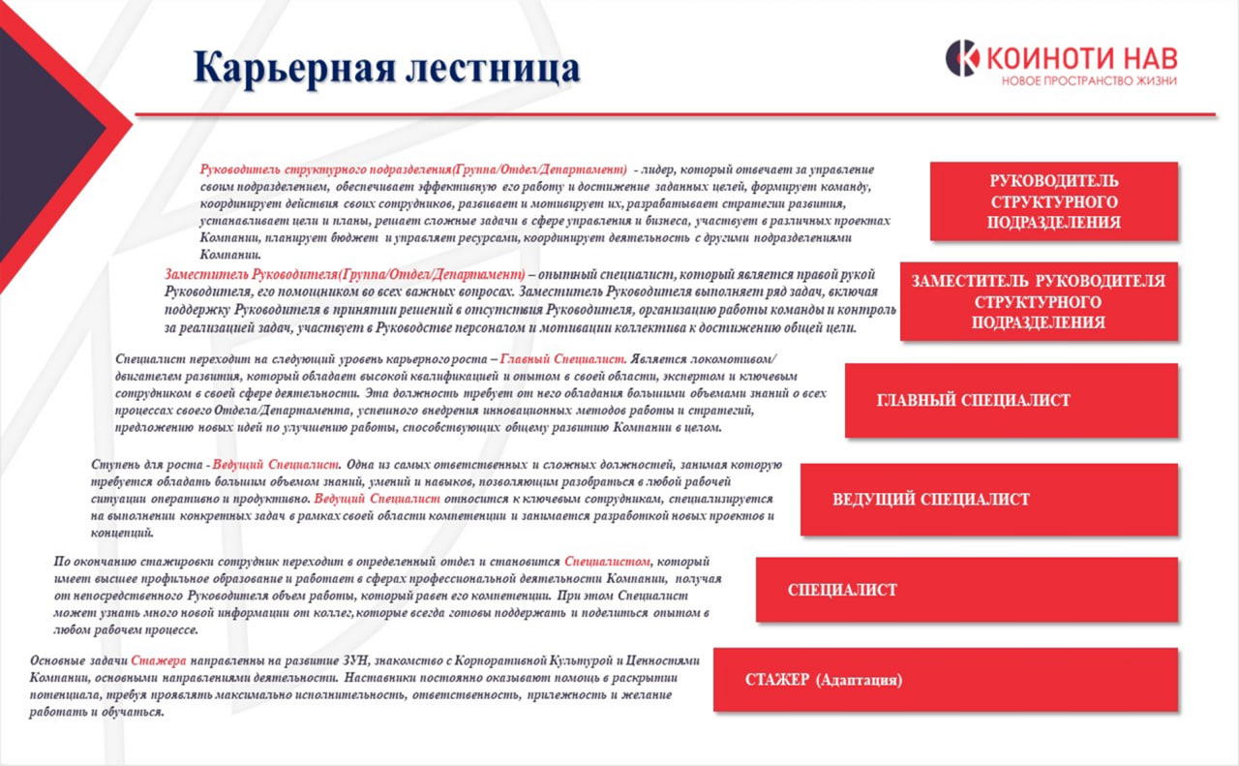
Система Грейдинга ГО ГК "КОИНОТИ НАВ" на 2026
№ | Грейд | Фокус | Характеристика | Ожидания | Результат уровня | Тип влияния* | Было
1 | Стажёр | Обучение и освоение профессии | • изучает процессы и стандарты работы • выполняет задачи под руководством наставника • осваивает корпоративную культуру и правила взаимодействия | • обучаемость • дисциплина • внимательность • базовая ответственность | Сотрудник понимает процессы компании и способен выполнять базовые задачи самостоятельно | Развитие собственных навыков и профессиональной базы
2 | Специалист | Качественное выполнение задач | • выполняет задачи в своей зоне ответственности • соблюдает стандарты работы • взаимодействует с коллегами для достижения результата | • профессиональные знания • ответственность за результат • самостоятельность • внимательность к деталям | Сотрудник стабильно выполняет задачи и обеспечивает качество своей работы | Качество выполнения задач и результатов своей работы
3 | Ведущий Специалист | Экспертность и координация процессов | • обладает глубокими знаниями в своей области • координирует выполнение задач внутри процессов • помогает коллегам решать сложные вопросы | • аналитическое мышление • системное понимание процессов • инициативность • влияние на эффективность работы | Сотрудник становится ключевым экспертом, который обеспечивает стабильность процессов и помогает развивать команду. | Эффективность рабочих процессов и взаимодействия внутри команды
4 | Главный Специалист | Эксперт и драйвер развития направления | • формирует стандарты работы в своей области • принимает сложные решения • участвует в развитии процессов и внедрении улучшений | • глубокая экспертиза • стратегическое мышление • высокая ответственность • влияние на развитие сотрудников | Сотрудник становится ключевым экспертом и драйвером развития направления. | Развитие системы работы и повышение эффективности процессов направления
5 | Руководитель Отдела | Результат работы отдела | • организует работу сотрудников Отдела • распределяет задачи и контролирует выполнение • обеспечивает достижение целей подразделения • развивает сотрудников и формирует эффективную команду | • управление людьми • ответственность за результат • принятие управленческих решений • развитие сотрудников | Отдел стабильно выполняет задачи и достигает поставленных целей. | Эффективность команды и достижение результатов подразделения
6 | Заместитель Руководителя Департамента | Управление процессами Департамента | • координирует работу отделов внутри Департамента • помогает Руководителю Департамента обеспечивать достижение целей • участвует в управлении ключевыми процессами и проектами | • развитые управленческие навыки • системное мышление • способность управлять несколькими направлениями | Способен эффективно управлять работой Департамента и при необходимости заменить руководителя департамента. | Устойчивость работы Департамента и координация нескольких подразделений
7 | Руководитель Департамента | Результат и стратегическое развитие Департамента | • формирует стратегию развития Департамента • управляет Руководителями Отделов • обеспечивает достижение целей подразделения • участвует в стратегическом управлении Компанией | • стратегическое мышление • лидерство • управление несколькими командами • ответственность за результат функции | Департамент эффективно работает, развивается и обеспечивает достижение стратегических целей Компании. | Стратегическое развитие функции и вклад в развитие Компании

Примечание * Тип влияния показывает, на каком уровне системы компании сотрудник оказывает влияние: от развития собственных навыков до стратегического развития функции.

Маркеры перехода между уровнями
Переход* |  |  | Ключевой смысл перехода | Что демонстрирует сотрудник
Стажёр → Специалист |  |  | От обучения к стабильному выполнению задач | Освоил базовые процессы и стандарты работы, выполняет задачи с минимальным сопровождением, соблюдает договорённости и обеспечивает стабильное качество базовых задач.
Специалист → Ведущий |  |  | От исполнения к влиянию на процессы | Демонстрирует устойчивый результат, глубоко понимает процессы, берёт более сложные задачи, помогает коллегам и положительно влияет на эффективность работы.
Ведущий → Главный |  |  | От экспертизы к развитию направления | Обладает высокой экспертизой, влияет на качество и устойчивость процессов, предлагает системные улучшения, помогает развивать сотрудников и усиливает направление.
Главный → Руководитель Отдела |  |  | От экспертной роли к управлению людьми | Организует работу сотрудников, распределяет задачи, контролирует результат, формирует рабочие стандарты и влияет на эффективность команды.
Руководитель Отдела → Заместитель Руководителя Департамента |  |  | От управления отделом к управлению несколькими направлениями | Управляет несколькими направлениями внутри департамента, развивает процессы, координирует работу отделов, принимает системные решения и обеспечивает устойчивость работы подразделения.
Заместитель → Руководитель Департамента |  |  | От операционного управления к стратегическому управлению функцией Компании | Формирует стратегию развития функции, управляет несколькими подразделениями, обеспечивает достижение целей департамента и влияет на развитие компании через результат своей функции.

Примечание * Переход на следующий уровень рассматривается при устойчивом проявлении маркеров перехода, подтверждённом результатами работы, оценкой компетенций, рекомендацией руководителя и соответствием критериям ККРС.

